Graphs
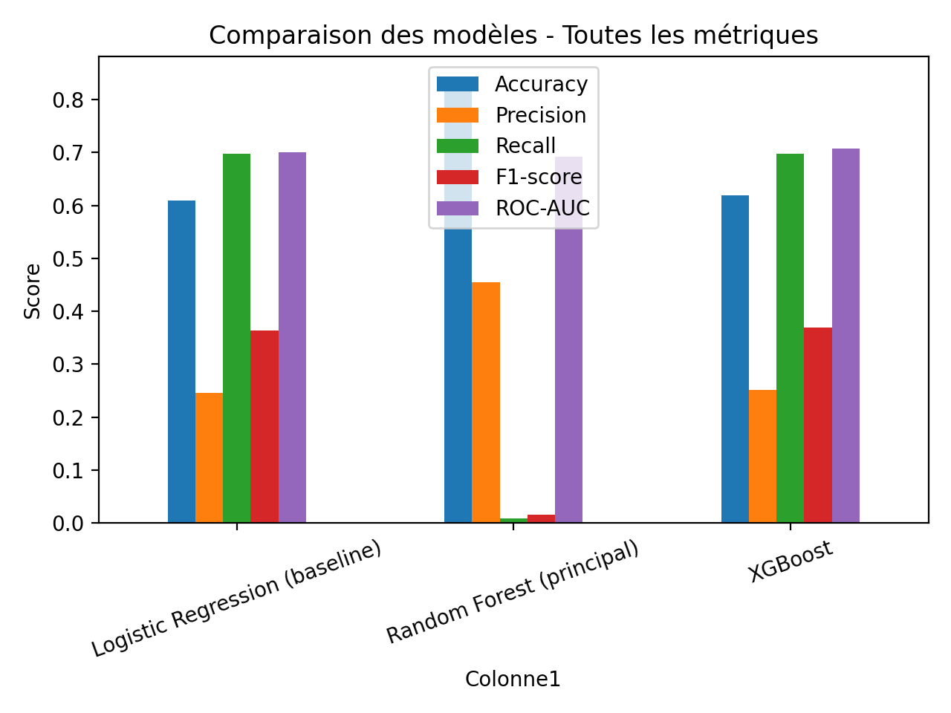
Graphiques de comparaison

